Sheet1
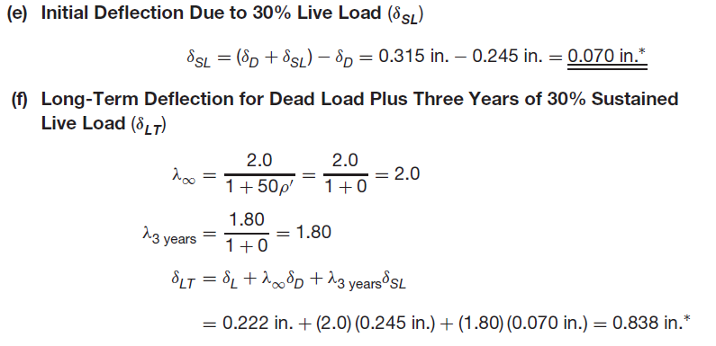
 |  |  |  |  |  |  |  | مقدار خیز مجاز با توجه به اینکه
 |  |  |  |  |  |  |  | اجزاء غیر سازه ای حساس به تغییر مکان
 |  | ورودی ها | مرده | زنده | نتیجه |  | موجود | می باشد | نمی باشد |  | مرده | زنده
 | کاربری کف | متفرقه(خودروی سبک) | 200 | 300 | در محدوده مجاز می باشد | (delta i)live | 0.97 | 2.08 | 4.17 | اداری | 150 | 250
 | نوع تیرچه | مضاعف | 2 | 60 | در محدوده مجاز نمی باشد | (delta)long | 3.43 | 1.56 | 3.13 | بام | 220 | 150
30 | ارتفاع بلوک | 25 | cm |  |  |  | cm | cm | cm | تجاری | 150 | 400
 | ضخامت دال بتنی | 5 | cm | 120 |  |  |  |  |  | متفرقه(خودروی سبک) | 200 | 300

 | عرض بلوک | 40 | cm |  |  |  |  |  |  | مسکونی | 250 | 200
 | جنس بلوک | یونولیتی | 0
 | عرض پاشنه تیرچه | 10 | cm | 20
 | طول تیرچه | 7.5 | m |  |  |  |  |  |  | تک | 50 | 1
 | مقاومت بتن | 210 | Kg/cm2 |  |  |  |  |  |  | مضاعف | 60 | 2
 | تنش تسلیم فولاد | 3000 | Kg/cm2 | آرماتور مورد نیاز پاشنه(یک تیرچه)
As | مساحت کل آرماتور پاشنه یک تیرچه(موجود) | 5.53 | cm2 | 3.35 | cm2 | 4.7.2019 |  |  |  | سیمانی | 100
A's | مساحت کل آرماتور فوقانی یک تیرچه | 1.13 | cm2 | 3.2648 |  |  |  |  |  | یونولیتی | 0
 | نمرۀ آرماتور حرارتی | 8 | 0.5024
 |  |  |  |  |  |  |  |  |  | 6
 |  |  |  |  |  |  |  |  |  | 8
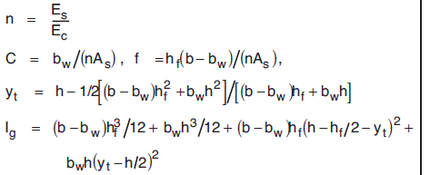
کل | Wd | 312 | Kg/m |  |  |  |  |  |  | 10
 | Md | 2194 | Kg.m
 | Ml | 1266 | Kg.m
 | Md+l | 3459 | Kg.m
 | Md+0.3l | 2573 | Kg.m
 | Fr | 27 | Kg/cm2
 | Ec | 211458 | Kg/cm2
 | ns | 9.46
 | Ig | 80104 | Cm4 |  | تیرچه | A | 500
 | Ỹ | 18 | Cm |  | دال | A | 300
 | B | 0.382 |  |  | کل | A | 800
 | r | 0.528
 | Kd | 8.27 | Cm
 | d | 27.3 | Cm
 | Icr | 49581 | Cm4
 | Ig/Icr | 1.616
 | Mcr | 1201 | Kg.m
 | Mcr/Md | 0.55
 | (Mcr/Msus)^3 | 0.10
 | (Ie)sus | 52683 | 52683
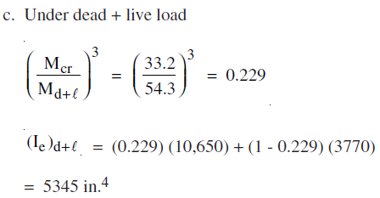
 | (Ie)d | 66289 | 66289
 | (Mcr/Md+l)^3 | 0.04
 | (Ie)d+l | 50858 | 50858
0.92 | (delta i)d | 0.92 | cm
 | (delta i)d+l | 1.88 | cm
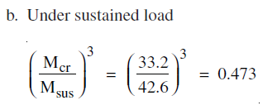
 | (delta i)sus | 1.35 | cm
 | (delta i)l | 0.97 | cm | λ*(delta i)sus | Dλcp+Dλsh+(Di)l
5 years | λ | 1.82 |  | 2.46 | 3.43
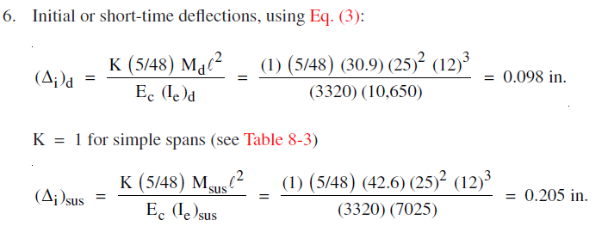
3 month | λ | 0.91 |  | 1.23 | 2.20
 | Ṕ | 0.0020
 | Yt
 | nAs | 104.61
 | (n-1)A's | 27.61
 | C | 0.19
 | f | 1.91
 | Kd | 8.27 | cm
 | d' | 2.70
 | r | 0.26
 | a | 3.10
 | φMn | 7690
 | Mu | 4658 | Kg.m
 | As calc | 3.35

